Popis
 |  | TEAMWEAR
 |  | KOLEKCE 2024/25

Jsme hrdí na to že vám můžeme představit novou kolekci! Několik let jsme úzce spolupracovali s elitními i hobby sportovci a kluby. Testovali a vyvíjeli jsme různé materiály tak, abychom získali vlastnosti, které chceme.

STAR X | Star X je to, co můžeme nazvat standartní lyžařké oblečení. Materiál Microfiber je vysoce funkční mikrovlákno, které je dostatečně prodyšné a funkční po celý rok.

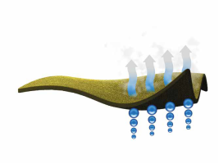 CARBONIUM FLOW | Carbonium je naše nejnovější závodní oblečení. Zbrusu nová tkanina s nejvyšší funkčností v týmovém sortimentu. Vychází z řady oblečení Swix Carbon, které bylo dlouho ve standardním katalogu Swix. Carbonium je z třívrstvého membránového materiálu, který je odolný proti větru a odpuzuje vodu. Ideální pro trénink, pokud není příliš velká zima. Hlavní tkanina SYNAPSY GRAVITY 100% PES Membránové parametry 105 g/m2 (vodní sloupec 5 000 mm a prostupnost vodní páry 6-8.000 g/m2 / 24 hod.) Tkanina na zádech Elastico Thermo 86% PES + 14% EA - 180 g/m2

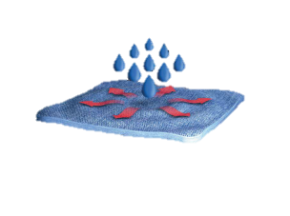 MISSION WR | Naše nejvíce inovativní týmové oblečení! Mission WR je třívrstvá membrána s vlnou. Je velice teplá a větruodolná. Toto je vyjímečné lyžařské oblečení vhodné do chladných dnů. Lze ho použít i pro trénink s vysokou intenzitou. Všechny výhody a vlastnosti vlny, které znáte, jsou v tomto případě prezentovány firmou SWIX. Nejvíce technické oblečení na trhu klubů a týmu? Ano, to si myslíme! Hlavní tkanina MERINO TIBET 81% PES + 19% VLNA - 240 g / m2 Membránové parametry (vodní sloupec 10 000 mm a propustnost vodní páry 5-6 000 g / m2 / 24 hod.) Tkanina na zádech FELPA LUCA.

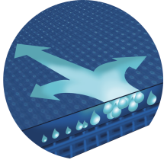 EXTREME | Xtreme nahrazuje dva naše bývalé produkty TeamX a Softshell. Oblečení pro nejchladnější dny. Perfektní pro děti a rodiče nebo pro ty, kteří chtějí opravdu teplé lyžařské oblečení. Hlavní tkanina BRIDGE 95% PES + 5% PU - 305 g/m2 Membránové parametry (vodní sloupec 10 000 mm a propustnost vodní páry 10.000 g/m2/24 hod.) Tkanina na zádech CHIPRE DryClim® 100% PES - 205 g / m2

PRO | Kombinéza PRO je naše nejnovější závodní kombinéza. Kalhoty jsou z kompresního neprůhledného materiálu Goffrato. Vrchní část kombinézy je ušita z pohodlného "síťovinového" materiálu, který poskytuje maximální flexibilitu. Kombinéza je k dostání jako jednodílná nebo dvoudílná.

REVOLUTIONAL | REVOLUTIONAL jsou kombinézy ze superelastické lykry.

BIATLON | Řada BIATLON má navíc nesmekavý potisk na rukávech a trupu.

Velikostní tabulky
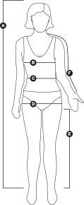
Dámské
Velikosti | XS | S | M | L | XL
A - výška - cm | 160-163 | 164-167 | 168-171 | 172-175 | 176-179
B - hruď - cm | 83 | 87 | 94 | 100 | 106
C - pas - cm | 62 | 68 | 74 | 80 | 86
D - boky - cm | 87 | 93 | 98 | 104 | 110
E - vnitřní šev - cm | 75 | 77 | 79 | 81 | 83
F - délka rukávu* - cm | 74 | 76 | 78 | 80 | 82
*Musí být měřeno od páteře z horní části zad, s mírně pokrčenýma rukama.

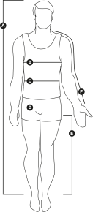

Pánské
Velikosti | S | M | L | XL | XXL
A - výška - cm | 176-179 | 180-183 | 184-187 | 188-191 | 192-195
B - hruď - cm | 94 | 100 | 106 | 112 | 118
C - pas- cm | 80 | 86 | 92 | 98 | 104
D - boky - cm | 94 | 100 | 106 | 112 | 118
E - vnitřní šev - cm | 82 | 84 | 86 | 88 | 90
F - délka rukávu* - cm | 85 | 87 | 89 | 91 | 93
*Musí být měřeno od páteře z horní části zad, s mírně pokrčenýma rukama.

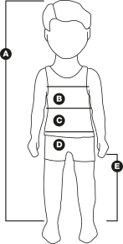

Junior
Sizes | 116 | 128 | 140 | 152 | 164
A - výška - cm | 116-122 | 128-134 | 140-146 | 152-158 | 164-170
B - hruď - cm | 63 | 67 | 71 | 75 | 79
C - pas- cm | 57 | 59 | 62 | 66 | 70
D - boky - cm | 65 | 69 | 73 | 76 | 79
E - vnitřní šev - cm | 57 | 61 | 65 | 70 | 76
délka rukávu* - cm | 59 | 64 | 69 | 74 | 79
*Musí být měřeno od páteře z horní části zad, s mírně pokrčenýma rukama.

